Sheet1
Javaロギング学習
歴史 | 参考：https://qiita.com/nisshiee/items/c5388f1d472ec86295e0
 | Log4j |  | ：最初期の主流のロギングライブラリ
 | java.util.logging |  | ：Log4jを参考に作られた「Java標準」のロギングライブラリ

 | ↑ロギングライブラリが２つあることで、それぞれを使用しているライブラリが混在してしまい、
 | アプリケーションの運用に困った
 |  | ↓
 |  | Commons Logging |  | ：ロギングライブラリを適切に選んでくれるログファサードライブラリ

 | が、Commons Loggingは技術的な事情でうまく使用できなかった
 |  | ↓
 |  | Slf4j | ：Log4j, java.util.logging, Commons Loggingのどのライブラリを使用しても、
 |  |  | 混在していても問題なくログ出力が可能となった

 | 現在の主流は、Slf4j+Logback
 |  | Logback | ：Log4jの開発者が作成した別のロギングライブラリ
 |  |  | Slf4jと一緒に使用される前提で作られており、設定ファイルを用いて自由にログ出力を設定可能

 | 今回は、Slf4j+Logbackを使用してみる

使い方 |  | 参考：https://qiita.com/NagaokaKenichi/items/7cf2f427d88dfd4f56a8
 | Spring Bootでは全ての内部ロギングでCommons Loggingを利用しているが、基本となるログ実装部分は開発者に委ねられている。
 | デフォルト設定では、Starter POM(spring-boot-starter-web)を利用する場合はLogbackが採用される。Logback以外を利用したければdependencyを変更するだけでOK。

使用すると、コンソール上でINFOログが2重に表示された。
→必要ないように見えるため、後の実装時に削除
 | Logbackのログ設定ファイル
 |  | 「logback-spring.xml」または「logback.xml」をsrc/main/resourceに配置すると自動で適用される。
 |  | Spring Boot1.3からは「logback-spring.xml」が推奨されている。

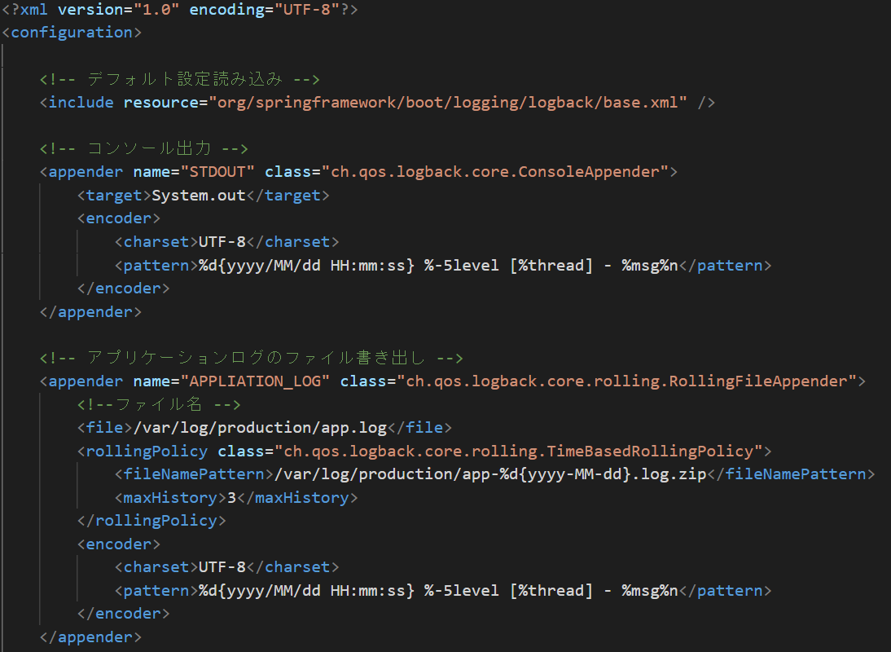
XML
 | 〇logback-spring.xml
 |  | includeタブを使用して、デフォルトの設定を読み込める
 |  | プロジェクト独自のルールは以下に記載する

 |  | appenderタブを使用して、ログの出力ルールを指定する
 |  | (class= の中身については決まっている模様？)
 |  |  | encoderタブで出力形式を設定する

 |  | ch.qos.logback.core.rolling.RollingFileAppender：
 |  |  | ログファイルをローテーションさせるために使用する
 |  |  | （過去のログのアーカイブを残すため）
 |  | （追記） | ch.qos.logback.core.FileAppender：
 |  |  |  | 単純なファイル出力をする際に使用

 |  | loggerタブでログレベルと使用する出力ルールを設定する
 |  | name=の中身はこのルールを使用するjavaファイルの階層が好ましい
 |  | (アノテーションで紐づけが可能なので)
 |  |  |  |  |  | rootタブでデフォルトの設定を行う

 | 〇javaでのloggerの使い方
 |  | PrefSymbolControllerでloggerを使用してログを出力する
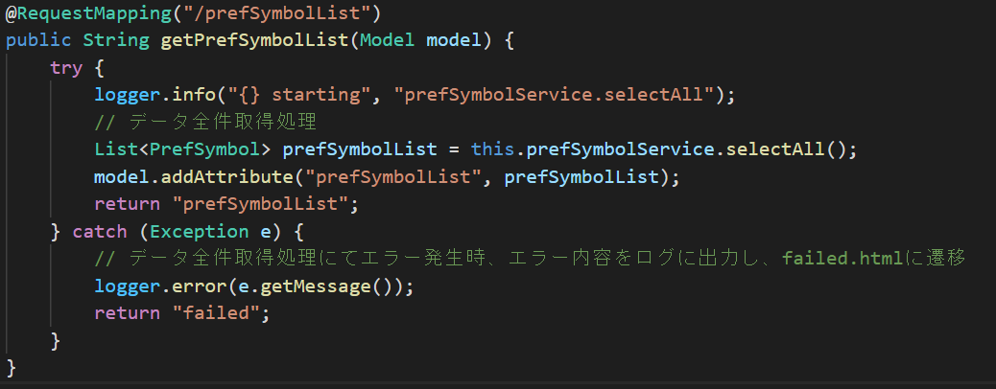
 |  |  |  |  |  |  | "{}"は、2つ目以降の引数の値が入力される
 |  |  |  |  |  |  | ←の例の場合は、"prefSymbolService.selectAll starting"となる

 |  | ・LoggerFactory.getLogger()でロガーを指定しなければ、rootタブで設定した通りに動作する

 |  |  |  |  | ↓
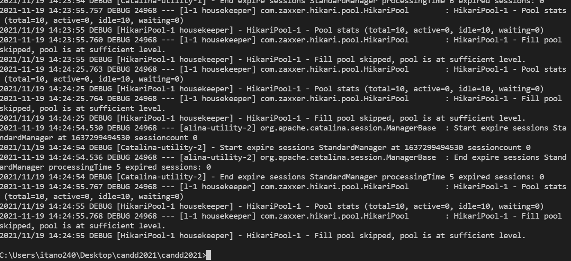
 |  |  |  |  |  |  | rootのログレベル=DEBUGが適用されている

CONSOLE

 |  | ・LoggerFactory.getLogger()でロガー名を指定することで、そのロガーの設定通りに動作する

 |  |  |  |  | ↓

 |  |  |  |  |  |  | appLoggerのログレベル=INFOが適用され、logファイルに出力されている
 |  |  |  |  |  |  | （←のサンプルは9回メソッドを呼び出している）

 |  | ・logger name=パッケージ名にすることで、指定したパッケージ配下の全ファイルに適用される

XML

 |  |  |  |  | ↓

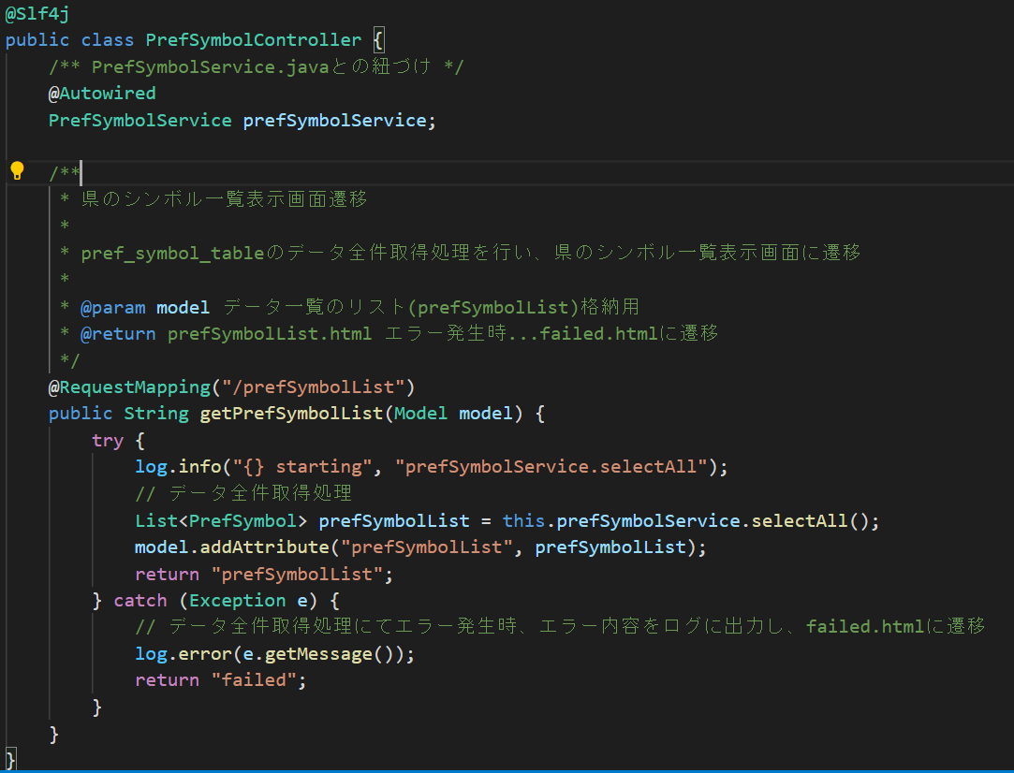
 |  | ・Lombokのアノテーションを利用する
 |  |  | "@Slf4j"を使用することで、log.xxxでログが出力可能となる
 |  |  | （xmlファイルでは、logger name=パッケージ名による指定が必要）

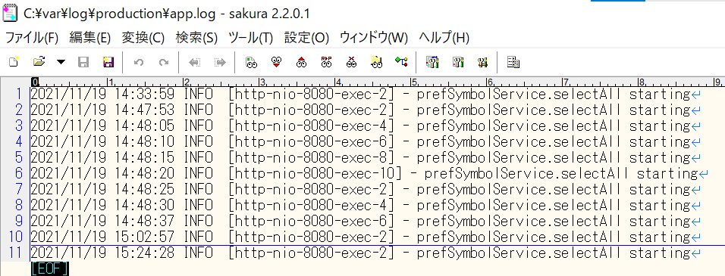

 |  |  |  |  |  |  | →

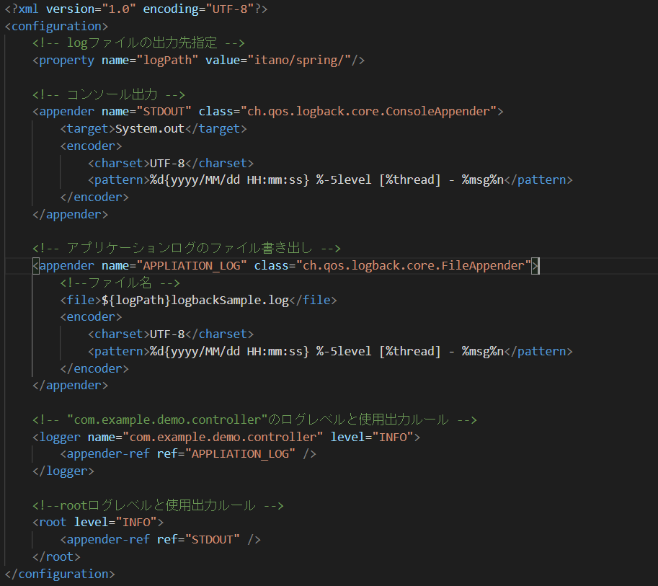
実装
 |  |  |  | 最終的なlogback-spring.xmlの記載→

 | ControllerクラスのDB操作処理が存在するメソッドを以下のように実装
 |  | （DB操作処理の開始と終了をログファイルに出力する）
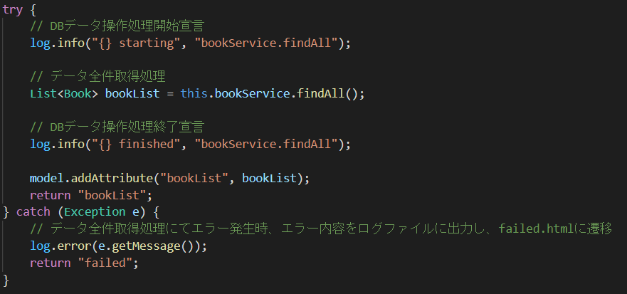

 | 動作結果
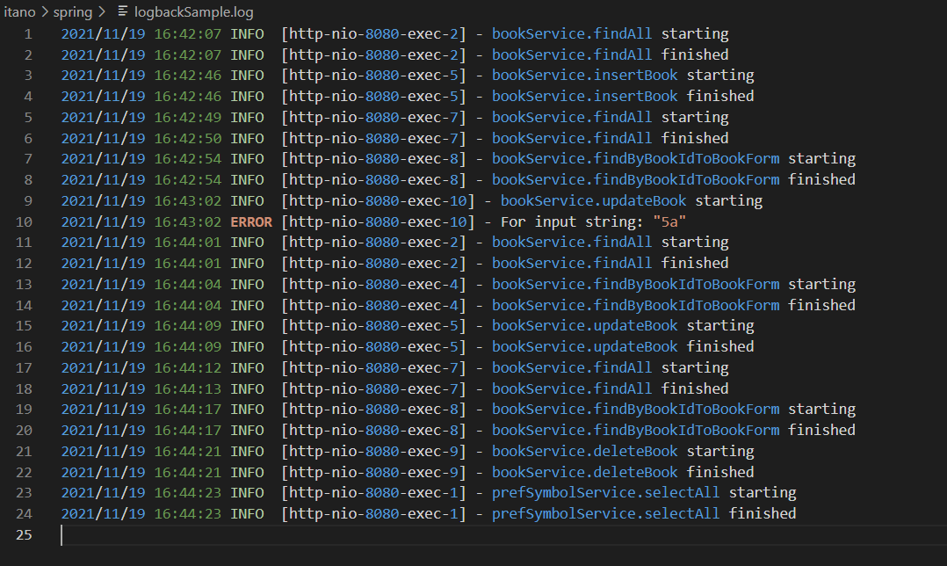

 |  |  |  |  |  |  | 改善点
 |  |  |  |  |  |  | エラーの詳細な内容が見えないため、エラー処理をもう少し細かくする
 |  |  |  |  |  |  | Validationを用意して、重大なエラー以外はログを出さないようにする

